Карта
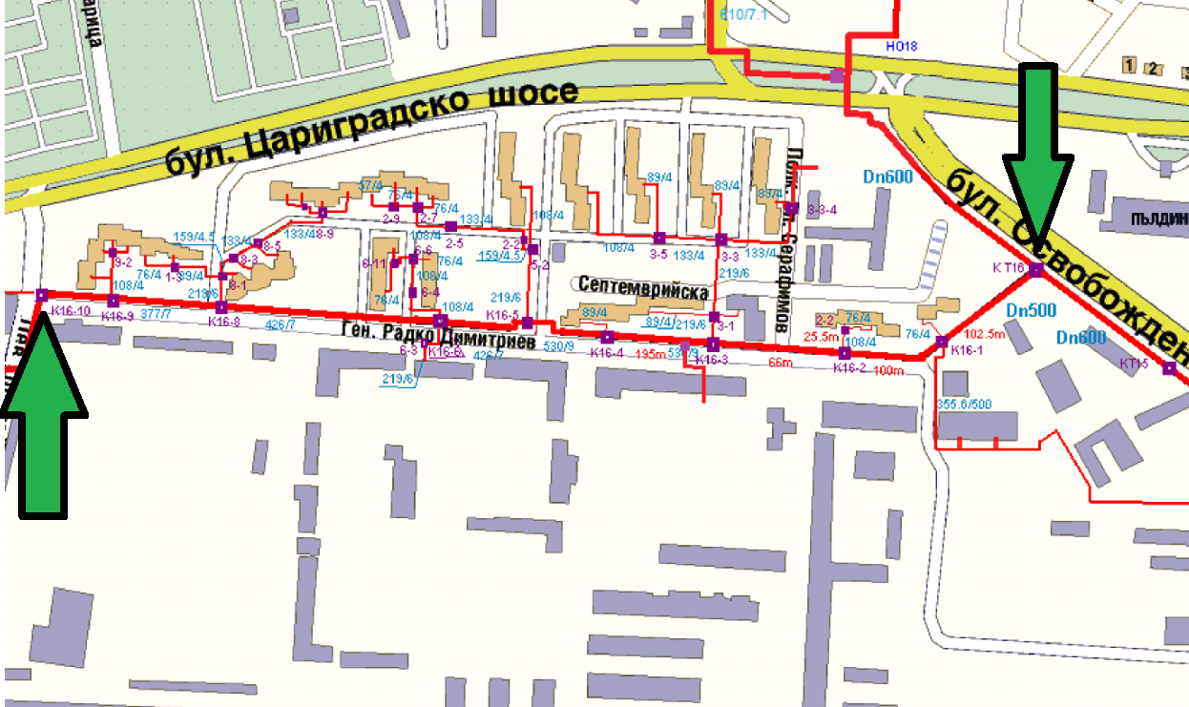

Начало

Край
ЕТАП 1

ЕТАП 6
ЕТАП 5
ЕТАП 4
ЕТАП 3
ЕТАП 2

